FICHA TECNICA
MUNICIPALIDAD DE SAN PEDRO SULA
GERENCIA DE INFRAESTRUCTURA
DEPARTAMENTO DE MANTENIMIENTO DE VIAS Y SISTEMAS
FICHA TECNICA

{{numero_contrato}}

DATOS GENERALES DEL PROYECTO

NOMBRE DEL PROYECTO: | {{nombre_proyecto}}
UBICACIÓN: | {{ubicacion}}
MONTO CONTRATADO: | {{monto_contrato}}
{{oc_label_1}} | {{oc_monto_1}}
{{oc_label_2}} | {{oc_monto_2}}
{{oc_label_3}} | {{oc_monto_3}}
{{oc_label_4}} | {{oc_monto_4}}
MONTO TOTAL A PAGAR: | {{monto_total_pagar}}
CONTRATISTA: | {{contratista_nombre}} GERENTE Y REPRESENTANTE LEGAL DE {{empresa_nombre}}
PLAZO CONTRACTUAL: | {{plazo_dias}} DIAS CALENDARIO

 |  | INICIO: | {{fecha_orden_inicio}} | FINALIZACIÓN: | {{fecha_finalizacion}}
Avance Fisico: {{avance_fisico_pct}}% |  | Financiero: {{avance_fisico_pct}}% |  | Tiempo: ({{plazo_dias}}/{{plazo_dias}}) Dìas {{avance_fisico_pct}}%
DESCRIPCIÓN DEL PROYECTO:

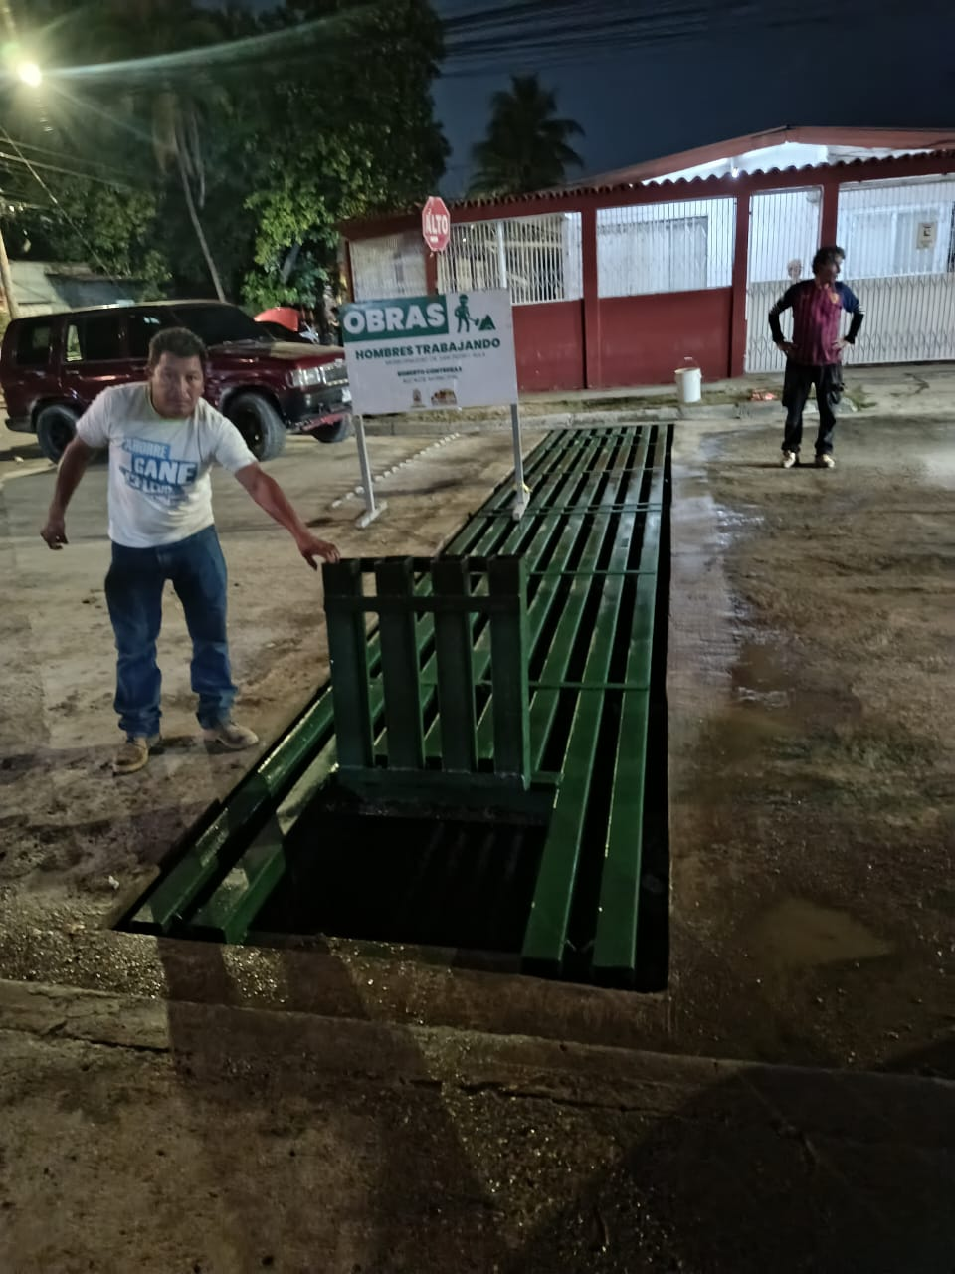
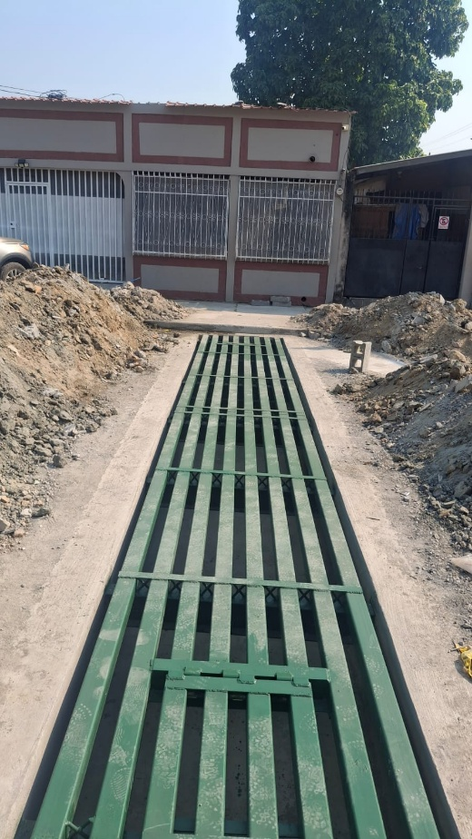
INFORME FOTOGRAFICO

____________________________________ |  | ____________________________________
{{supervisor_nombre}} |  | MSC. {{jefe_mantenimiento_vias}}
SUPERVISOR |  | JEFE DEPARTAMENTO MANTENIMIENTO DE VIAS Y SISTEMAS

